Шапки
 | Характеристики товара: ткань – рибана, 95% хлопок, 5% эластан, Турция, принт – термопленка, Италия

ТОВАР | ФОТО | ЦВЕТ | РАЗМЕР | Мелкий опт (от 5 тыс. руб.) | Средний опт (от 30 тыс. руб.) | КОЛИЧЕСТВО | СУММА МЕЛКИЙ ОПТ | СУММА СРЕДНИЙ ОПТ
Шапка "I LOVE MAMA" | 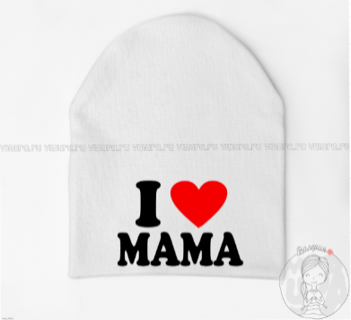 | Выбрать цвет | Выбрать размер | 216 | 155 |  | 0 | 0
 |  | Выбрать цвет | Выбрать размер | 216 | 155 |  | 0 | 0
 |  | Выбрать цвет | Выбрать размер | 216 | 155 |  | 0 | 0
 |  | Выбрать цвет | Выбрать размер | 216 | 155 |  | 0 | 0
 |  | Выбрать цвет | Выбрать размер | 216 | 155 |  | 0 | 0
Шапка "I LOVE PAPA" | 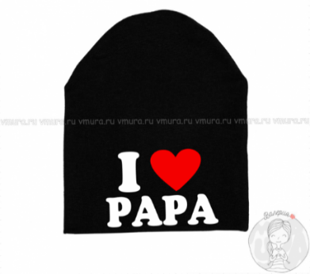 | Выбрать цвет | Выбрать размер | 216 | 155 |  | 0 | 0
 |  | Выбрать цвет | Выбрать размер | 216 | 155 |  | 0 | 0
 |  | Выбрать цвет | Выбрать размер | 216 | 155 |  | 0 | 0
 |  | Выбрать цвет | Выбрать размер | 216 | 155 |  | 0 | 0
 |  | Выбрать цвет | Выбрать размер | 216 | 155 |  | 0 | 0
Шапка "О боже какой мужчина" | 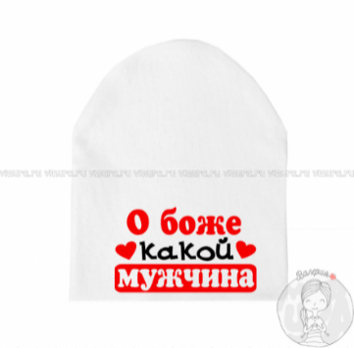 | Выбрать цвет | Выбрать размер | 216 | 155 |  | 0 | 0
 |  | Выбрать цвет | Выбрать размер | 216 | 155 |  | 0 | 0
 |  | Выбрать цвет | Выбрать размер | 216 | 155 |  | 0 | 0
 |  | Выбрать цвет | Выбрать размер | 216 | 155 |  | 0 | 0
 |  | Выбрать цвет | Выбрать размер | 216 | 155 |  | 0 | 0
Шапка "100% мужик" | 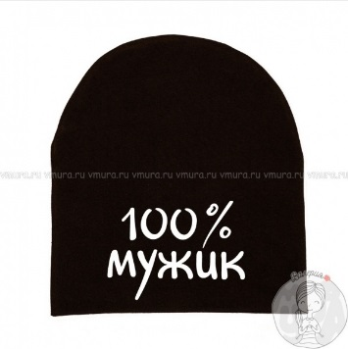 | Выбрать цвет | Выбрать размер | 216 | 155 |  | 0 | 0
 |  | Выбрать цвет | Выбрать размер | 216 | 155 |  | 0 | 0
 |  | Выбрать цвет | Выбрать размер | 216 | 155 |  | 0 | 0
 |  | Выбрать цвет | Выбрать размер | 216 | 155 |  | 0 | 0
 |  | Выбрать цвет | Выбрать размер | 216 | 155 |  | 0 | 0
Шапка "BOSS" | 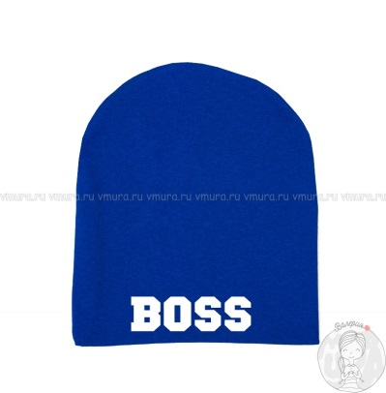 | Выбрать цвет | Выбрать размер | 216 | 155 |  | 0 | 0
 |  | Выбрать цвет | Выбрать размер | 216 | 155 |  | 0 | 0
 |  | Выбрать цвет | Выбрать размер | 216 | 155 |  | 0 | 0
 |  | Выбрать цвет | Выбрать размер | 216 | 155 |  | 0 | 0
 |  | Выбрать цвет | Выбрать размер | 216 | 155 |  | 0 | 0
Шапка "Глаза паука" | 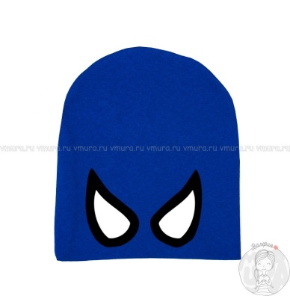 | Выбрать цвет | Выбрать размер | 216 | 155 |  | 0 | 0
 |  | Выбрать цвет | Выбрать размер | 216 | 155 |  | 0 | 0
 |  | Выбрать цвет | Выбрать размер | 216 | 155 |  | 0 | 0
 |  | Выбрать цвет | Выбрать размер | 216 | 155 |  | 0 | 0
 |  | Выбрать цвет | Выбрать размер | 216 | 155 |  | 0 | 0
Шапка "Мамин зайчик" | 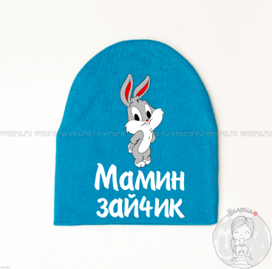 | Выбрать цвет | Выбрать размер | 216 | 155 |  | 0 | 0
 |  | Выбрать цвет | Выбрать размер | 216 | 155 |  | 0 | 0
 |  | Выбрать цвет | Выбрать размер | 216 | 155 |  | 0 | 0
 |  | Выбрать цвет | Выбрать размер | 216 | 155 |  | 0 | 0
 |  | Выбрать цвет | Выбрать размер | 216 | 155 |  | 0 | 0
Шапка"Красавчик просто очень скромный" | 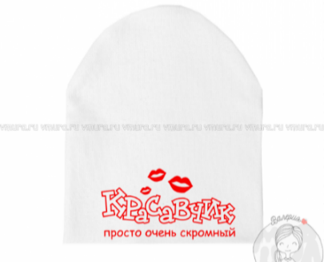 | Выбрать цвет | Выбрать размер | 216 | 155 |  | 0 | 0
 |  | Выбрать цвет | Выбрать размер | 216 | 155 |  | 0 | 0
 |  | Выбрать цвет | Выбрать размер | 216 | 155 |  | 0 | 0
 |  | Выбрать цвет | Выбрать размер | 216 | 155 |  | 0 | 0
 |  | Выбрать цвет | Выбрать размер | 216 | 155 |  | 0 | 0
Шапка "Лого супермена" | 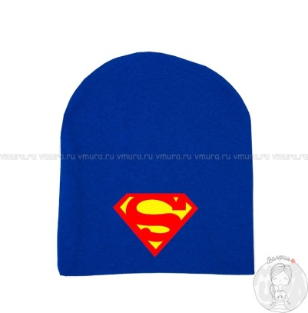 | Выбрать цвет | Выбрать размер | 216 | 155 |  | 0 | 0
 |  | Выбрать цвет | Выбрать размер | 216 | 155 |  | 0 | 0
 |  | Выбрать цвет | Выбрать размер | 216 | 155 |  | 0 | 0
 |  | Выбрать цвет | Выбрать размер | 216 | 155 |  | 0 | 0
 |  | Выбрать цвет | Выбрать размер | 216 | 155 |  | 0 | 0
Шапка "Лого бэтмена" | 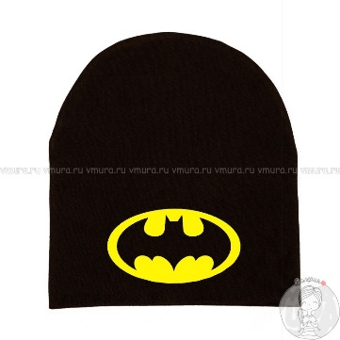 | Выбрать цвет | Выбрать размер | 216 | 155 |  | 0 | 0
 |  | Выбрать цвет | Выбрать размер | 216 | 155 |  | 0 | 0
 |  | Выбрать цвет | Выбрать размер | 216 | 155 |  | 0 | 0
 |  | Выбрать цвет | Выбрать размер | 216 | 155 |  | 0 | 0
 |  | Выбрать цвет | Выбрать размер | 216 | 155 |  | 0 | 0
Шапка "Люблю тачки, футбол и девчонок" | 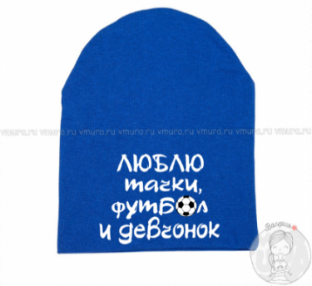 | Выбрать цвет | Выбрать размер | 216 | 155 |  | 0 | 0
 |  | Выбрать цвет | Выбрать размер | 216 | 155 |  | 0 | 0
 |  | Выбрать цвет | Выбрать размер | 216 | 155 |  | 0 | 0
 |  | Выбрать цвет | Выбрать размер | 216 | 155 |  | 0 | 0
 |  | Выбрать цвет | Выбрать размер | 216 | 155 |  | 0 | 0
Шапка "Дочь самого крутого папы" | 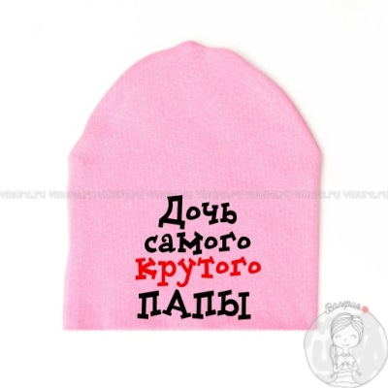 | Выбрать цвет | Выбрать размер | 216 | 155 |  | 0 | 0
 |  | Выбрать цвет | Выбрать размер | 216 | 155 |  | 0 | 0
 |  | Выбрать цвет | Выбрать размер | 216 | 155 |  | 0 | 0
 |  | Выбрать цвет | Выбрать размер | 216 | 155 |  | 0 | 0
 |  | Выбрать цвет | Выбрать размер | 216 | 155 |  | 0 | 0
Шапка "Дочь самой лучшей мамы" | 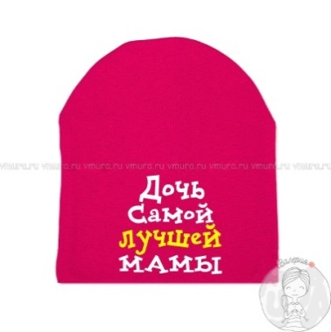 | Выбрать цвет | Выбрать размер | 216 | 155 |  | 0 | 0
 |  | Выбрать цвет | Выбрать размер | 216 | 155 |  | 0 | 0
 |  | Выбрать цвет | Выбрать размер | 216 | 155 |  | 0 | 0
 |  | Выбрать цвет | Выбрать размер | 216 | 155 |  | 0 | 0
 |  | Выбрать цвет | Выбрать размер | 216 | 155 |  | 0 | 0
Шапка "Сын самого крутого папы" | 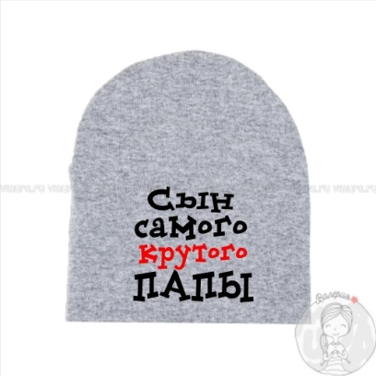 | Выбрать цвет | Выбрать размер | 216 | 155 |  | 0 | 0
 |  | Выбрать цвет | Выбрать размер | 216 | 155 |  | 0 | 0
 |  | Выбрать цвет | Выбрать размер | 216 | 155 |  | 0 | 0
 |  | Выбрать цвет | Выбрать размер | 216 | 155 |  | 0 | 0
 |  | Выбрать цвет | Выбрать размер | 216 | 155 |  | 0 | 0
Шапка "Сын самой лучшей мамы" | 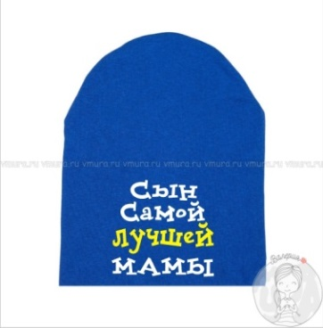 | Выбрать цвет | Выбрать размер | 216 | 155 |  | 0 | 0
 |  | Выбрать цвет | Выбрать размер | 216 | 155 |  | 0 | 0
 |  | Выбрать цвет | Выбрать размер | 216 | 155 |  | 0 | 0
 |  | Выбрать цвет | Выбрать размер | 216 | 155 |  | 0 | 0
 |  | Выбрать цвет | Выбрать размер | 216 | 155 |  | 0 | 0
Шапка "Минни малышка" | 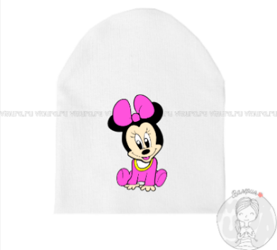 | Выбрать цвет | Выбрать размер | 216 | 155 |  | 0 | 0
 |  | Выбрать цвет | Выбрать размер | 216 | 155 |  | 0 | 0
 |  | Выбрать цвет | Выбрать размер | 216 | 155 |  | 0 | 0
 |  | Выбрать цвет | Выбрать размер | 216 | 155 |  | 0 | 0
 |  | Выбрать цвет | Выбрать размер | 216 | 155 |  | 0 | 0
Шапка "Минни смайл" | 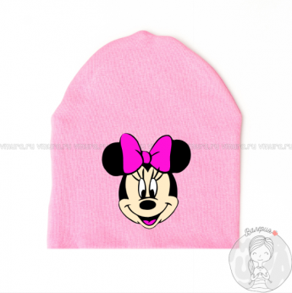 | Выбрать цвет | Выбрать размер | 216 | 155 |  | 0 | 0
 |  | Выбрать цвет | Выбрать размер | 216 | 155 |  | 0 | 0
 |  | Выбрать цвет | Выбрать размер | 216 | 155 |  | 0 | 0
 |  | Выбрать цвет | Выбрать размер | 216 | 155 |  | 0 | 0
 |  | Выбрать цвет | Выбрать размер | 216 | 155 |  | 0 | 0
Шапка "Микки смайл" | 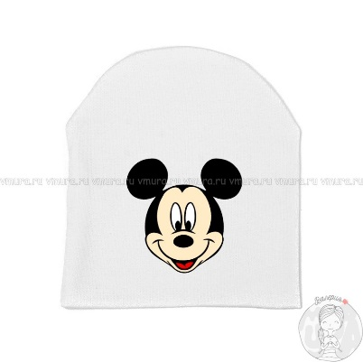 | Выбрать цвет | Выбрать размер | 216 | 155 |  | 0 | 0
 |  | Выбрать цвет | Выбрать размер | 216 | 155 |  | 0 | 0
 |  | Выбрать цвет | Выбрать размер | 216 | 155 |  | 0 | 0
 |  | Выбрать цвет | Выбрать размер | 216 | 155 |  | 0 | 0
 |  | Выбрать цвет | Выбрать размер | 216 | 155 |  | 0 | 0
Шапка "Миньон" | 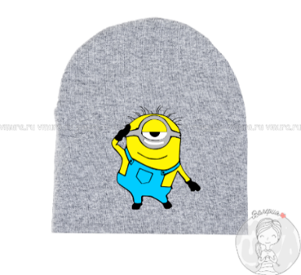 | Выбрать цвет | Выбрать размер | 216 | 155 |  | 0 | 0
 |  | Выбрать цвет | Выбрать размер | 216 | 155 |  | 0 | 0
 |  | Выбрать цвет | Выбрать размер | 216 | 155 |  | 0 | 0
 |  | Выбрать цвет | Выбрать размер | 216 | 155 |  | 0 | 0
 |  | Выбрать цвет | Выбрать размер | 216 | 155 |  | 0 | 0
Шапка "Мордочка кошки" | 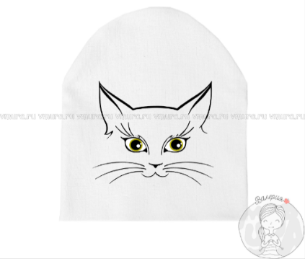 | Выбрать цвет | Выбрать размер | 216 | 155 |  | 0 | 0
 |  | Выбрать цвет | Выбрать размер | 216 | 155 |  | 0 | 0
 |  | Выбрать цвет | Выбрать размер | 216 | 155 |  | 0 | 0
 |  | Выбрать цвет | Выбрать размер | 216 | 155 |  | 0 | 0
 |  | Выбрать цвет | Выбрать размер | 216 | 155 |  | 0 | 0
Шапка "Кошка с бантом" | 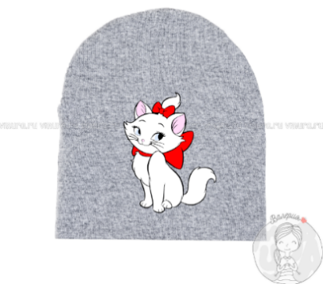 | Выбрать цвет | Выбрать размер | 216 | 155 |  | 0 | 0
 |  | Выбрать цвет | Выбрать размер | 216 | 155 |  | 0 | 0
 |  | Выбрать цвет | Выбрать размер | 216 | 155 |  | 0 | 0
 |  | Выбрать цвет | Выбрать размер | 216 | 155 |  | 0 | 0
 |  | Выбрать цвет | Выбрать размер | 216 | 155 |  | 0 | 0
Шапка "Китти балерина" | 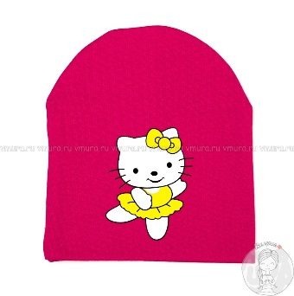 | Выбрать цвет | Выбрать размер | 216 | 155 |  | 0 | 0
 |  | Выбрать цвет | Выбрать размер | 216 | 155 |  | 0 | 0
 |  | Выбрать цвет | Выбрать размер | 216 | 155 |  | 0 | 0
 |  | Выбрать цвет | Выбрать размер | 216 | 155 |  | 0 | 0
 |  | Выбрать цвет | Выбрать размер | 216 | 155 |  | 0 | 0
Шапка"Пеппа фея" | 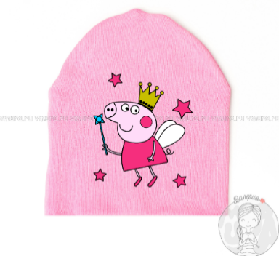 | Выбрать цвет | Выбрать размер | 216 | 155 |  | 0 | 0
 |  | Выбрать цвет | Выбрать размер | 216 | 155 |  | 0 | 0
 |  | Выбрать цвет | Выбрать размер | 216 | 155 |  | 0 | 0
 |  | Выбрать цвет | Выбрать размер | 216 | 155 |  | 0 | 0
 |  | Выбрать цвет | Выбрать размер | 216 | 155 |  | 0 | 0
Шапка "Черепашка" | 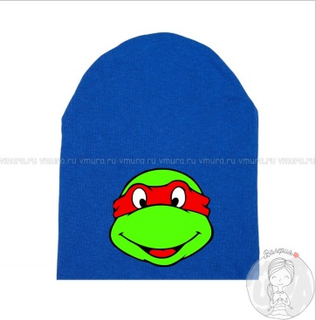 | Выбрать цвет | Выбрать размер | 216 | 155 |  | 0 | 0
 |  | Выбрать цвет | Выбрать размер | 216 | 155 |  | 0 | 0
 |  | Выбрать цвет | Выбрать размер | 216 | 155 |  | 0 | 0
 |  | Выбрать цвет | Выбрать размер | 216 | 155 |  | 0 | 0
 |  | Выбрать цвет | Выбрать размер | 216 | 155 |  | 0 | 0
Шапка "Реальный пацан" | 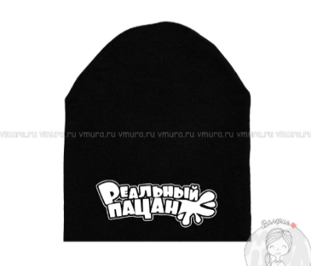 | Выбрать цвет | Выбрать размер | 216 | 155 |  | 0 | 0
 |  | Выбрать цвет | Выбрать размер | 216 | 155 |  | 0 | 0
 |  | Выбрать цвет | Выбрать размер | 216 | 155 |  | 0 | 0
 |  | Выбрать цвет | Выбрать размер | 216 | 155 |  | 0 | 0
 |  | Выбрать цвет | Выбрать размер | 216 | 155 |  | 0 | 0
Шапка "Тачка" | 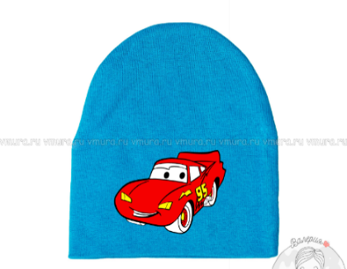 | Выбрать цвет | Выбрать размер | 216 | 155 |  | 0 | 0
 |  | Выбрать цвет | Выбрать размер | 216 | 155 |  | 0 | 0
 |  | Выбрать цвет | Выбрать размер | 216 | 155 |  | 0 | 0
 |  | Выбрать цвет | Выбрать размер | 216 | 155 |  | 0 | 0
 |  | Выбрать цвет | Выбрать размер | 216 | 155 |  | 0 | 0
Шапка "Смайлик" | 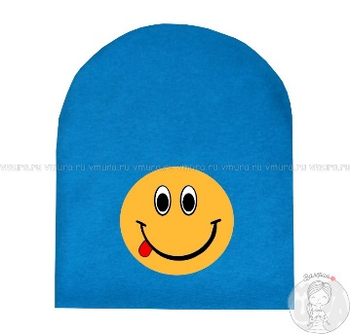 | Выбрать цвет | Выбрать размер | 216 | 155 |  | 0 | 0
 |  | Выбрать цвет | Выбрать размер | 216 | 155 |  | 0 | 0
 |  | Выбрать цвет | Выбрать размер | 216 | 155 |  | 0 | 0
 |  | Выбрать цвет | Выбрать размер | 216 | 155 |  | 0 | 0
 |  | Выбрать цвет | Выбрать размер | 216 | 155 |  | 0 | 0
Шапка "Конфетка поцелуйчик" | 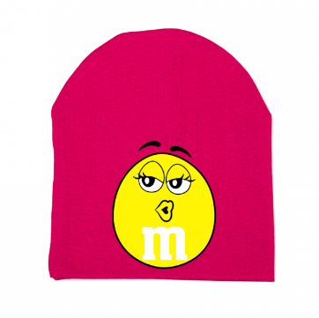 | Выбрать цвет | Выбрать размер | 216 | 155 |  | 0 | 0
 |  | Выбрать цвет | Выбрать размер | 216 | 155 |  | 0 | 0
 |  | Выбрать цвет | Выбрать размер | 216 | 155 |  | 0 | 0
 |  | Выбрать цвет | Выбрать размер | 216 | 155 |  | 0 | 0
 |  | Выбрать цвет | Выбрать размер | 216 | 155 |  | 0 | 0
Шапка "Конфетка ухмылка" | 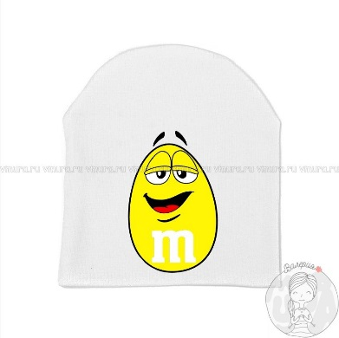 | Выбрать цвет | Выбрать размер | 216 | 155 |  | 0 | 0
 |  | Выбрать цвет | Выбрать размер | 216 | 155 |  | 0 | 0
 |  | Выбрать цвет | Выбрать размер | 216 | 155 |  | 0 | 0
 |  | Выбрать цвет | Выбрать размер | 216 | 155 |  | 0 | 0
 |  | Выбрать цвет | Выбрать размер | 216 | 155 |  | 0 | 0
Шапка "Босс молокосос" | 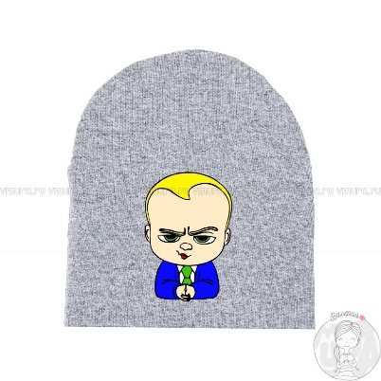 | Выбрать цвет | Выбрать размер | 216 | 155 |  | 0 | 0
 |  | Выбрать цвет | Выбрать размер | 216 | 155 |  | 0 | 0
 |  | Выбрать цвет | Выбрать размер | 216 | 155 |  | 0 | 0
 |  | Выбрать цвет | Выбрать размер | 216 | 155 |  | 0 | 0
 |  | Выбрать цвет | Выбрать размер | 216 | 155 |  | 0 | 0
Шапка "Восьмое чудо света" | 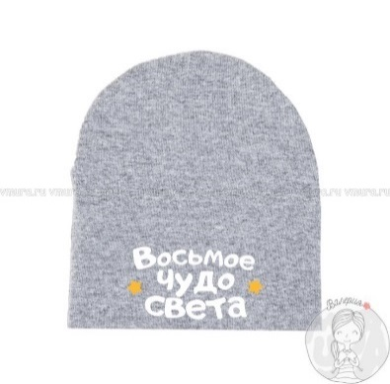 | Выбрать цвет | Выбрать размер | 216 | 155 |  | 0 | 0
 |  | Выбрать цвет | Выбрать размер | 216 | 155 |  | 0 | 0
 |  | Выбрать цвет | Выбрать размер | 216 | 155 |  | 0 | 0
 |  | Выбрать цвет | Выбрать размер | 216 | 155 |  | 0 | 0
 |  | Выбрать цвет | Выбрать размер | 216 | 155 |  | 0 | 0
Шапка "Крутой перец" | 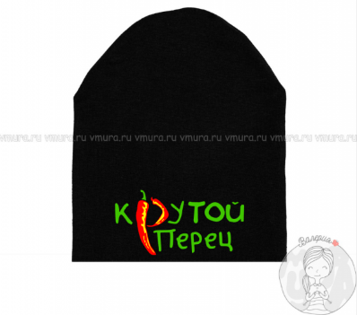 | Выбрать цвет | Выбрать размер | 216 | 155 |  | 0 | 0
 |  | Выбрать цвет | Выбрать размер | 216 | 155 |  | 0 | 0
 |  | Выбрать цвет | Выбрать размер | 216 | 155 |  | 0 | 0
 |  | Выбрать цвет | Выбрать размер | 216 | 155 |  | 0 | 0
 |  | Выбрать цвет | Выбрать размер | 216 | 155 |  | 0 | 0
Шапка "Супер крылья" | 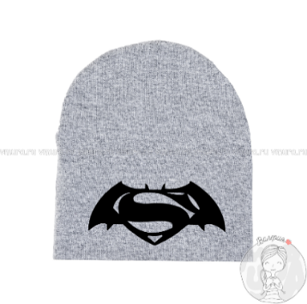 | Выбрать цвет | Выбрать размер | 216 | 155 |  | 0 | 0
 |  | Выбрать цвет | Выбрать размер | 216 | 155 |  | 0 | 0
 |  | Выбрать цвет | Выбрать размер | 216 | 155 |  | 0 | 0
 |  | Выбрать цвет | Выбрать размер | 216 | 155 |  | 0 | 0
 |  | Выбрать цвет | Выбрать размер | 216 | 155 |  | 0 | 0
Шапка "Енот" | 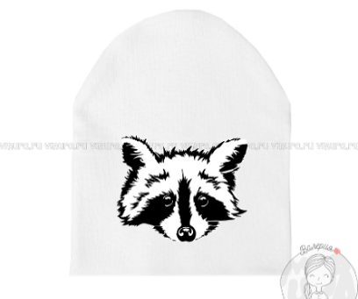 | Выбрать цвет | Выбрать размер | 216 | 155 |  | 0 | 0
 |  | Выбрать цвет | Выбрать размер | 216 | 155 |  | 0 | 0
 |  | Выбрать цвет | Выбрать размер | 216 | 155 |  | 0 | 0
 |  | Выбрать цвет | Выбрать размер | 216 | 155 |  | 0 | 0
 |  | Выбрать цвет | Выбрать размер | 216 | 155 |  | 0 | 0
Шапка "Супер сын" | 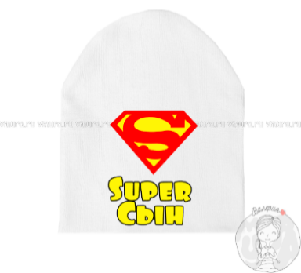 | Выбрать цвет | Выбрать размер | 216 | 155 |  | 0 | 0
 |  | Выбрать цвет | Выбрать размер | 216 | 155 |  | 0 | 0
 |  | Выбрать цвет | Выбрать размер | 216 | 155 |  | 0 | 0
 |  | Выбрать цвет | Выбрать размер | 216 | 155 |  | 0 | 0
 |  | Выбрать цвет | Выбрать размер | 216 | 155 |  | 0 | 0
Шапка "Супер дочь" | 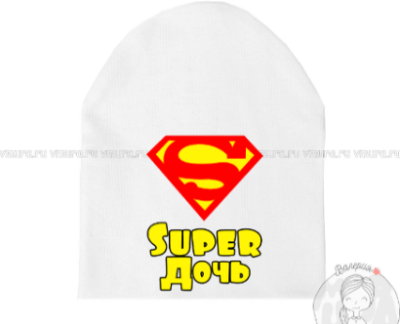 | Выбрать цвет | Выбрать размер | 216 | 155 |  | 0 | 0
 |  | Выбрать цвет | Выбрать размер | 216 | 155 |  | 0 | 0
 |  | Выбрать цвет | Выбрать размер | 216 | 155 |  | 0 | 0
 |  | Выбрать цвет | Выбрать размер | 216 | 155 |  | 0 | 0
 |  | Выбрать цвет | Выбрать размер | 216 | 155 |  | 0 | 0
Шапка "Зайка" | 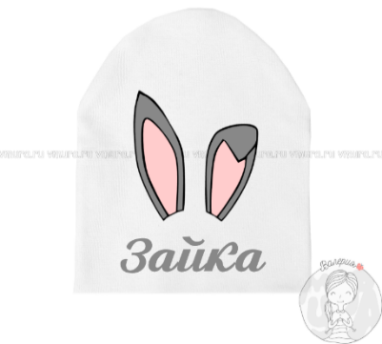 | Выбрать цвет | Выбрать размер | 216 | 155 |  | 0 | 0
 |  | Выбрать цвет | Выбрать размер | 216 | 155 |  | 0 | 0
 |  | Выбрать цвет | Выбрать размер | 216 | 155 |  | 0 | 0
 |  | Выбрать цвет | Выбрать размер | 216 | 155 |  | 0 | 0
 |  | Выбрать цвет | Выбрать размер | 216 | 155 |  | 0 | 0
Шапка "Мамин котёнок" | 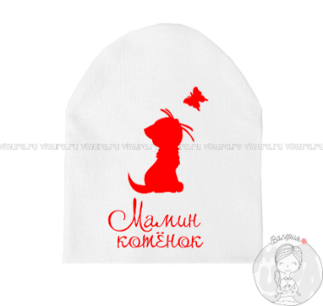 | Выбрать цвет | Выбрать размер | 216 | 155 |  | 0 | 0
 |  | Выбрать цвет | Выбрать размер | 216 | 155 |  | 0 | 0
 |  | Выбрать цвет | Выбрать размер | 216 | 155 |  | 0 | 0
 |  | Выбрать цвет | Выбрать размер | 216 | 155 |  | 0 | 0
 |  | Выбрать цвет | Выбрать размер | 216 | 155 |  | 0 | 0
Шапка "Кошка с бантом голова" | 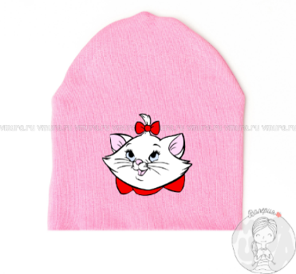 | Выбрать цвет | Выбрать размер | 216 | 155 |  | 0 | 0
 |  | Выбрать цвет | Выбрать размер | 216 | 155 |  | 0 | 0
 |  | Выбрать цвет | Выбрать размер | 216 | 155 |  | 0 | 0
 |  | Выбрать цвет | Выбрать размер | 216 | 155 |  | 0 | 0
 |  | Выбрать цвет | Выбрать размер | 216 | 155 |  | 0 | 0
Шапка "Единорог" | 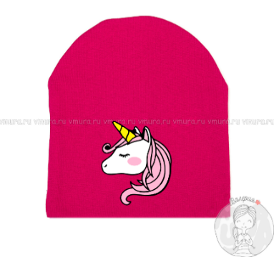 | Выбрать цвет | Выбрать размер | 216 | 155 |  | 0 | 0
 |  | Выбрать цвет | Выбрать размер | 216 | 155 |  | 0 | 0
 |  | Выбрать цвет | Выбрать размер | 216 | 155 |  | 0 | 0
 |  | Выбрать цвет | Выбрать размер | 216 | 155 |  | 0 | 0
 |  | Выбрать цвет | Выбрать размер | 216 | 155 |  | 0 | 0
Шапка "Птица энгри" | 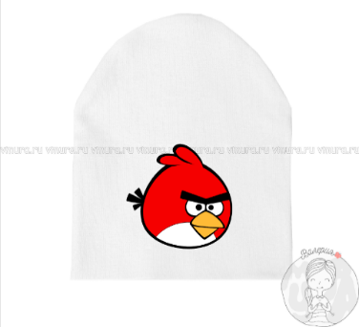 | Выбрать цвет | Выбрать размер | 216 | 155 |  | 0 | 0
 |  | Выбрать цвет | Выбрать размер | 216 | 155 |  | 0 | 0
 |  | Выбрать цвет | Выбрать размер | 216 | 155 |  | 0 | 0
 |  | Выбрать цвет | Выбрать размер | 216 | 155 |  | 0 | 0
 |  | Выбрать цвет | Выбрать размер | 216 | 155 |  | 0 | 0
Шапка "Очки" | 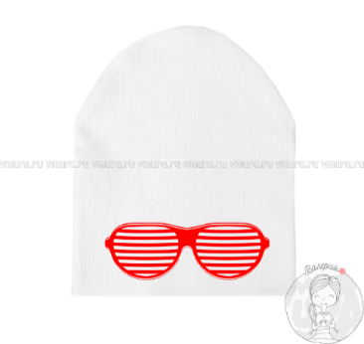 | Выбрать цвет | Выбрать размер | 216 | 155 |  | 0 | 0
 |  | Выбрать цвет | Выбрать размер | 216 | 155 |  | 0 | 0
 |  | Выбрать цвет | Выбрать размер | 216 | 155 |  | 0 | 0
 |  | Выбрать цвет | Выбрать размер | 216 | 155 |  | 0 | 0
 |  | Выбрать цвет | Выбрать размер | 216 | 155 |  | 0 | 0
Шапка "Мимимишка" | 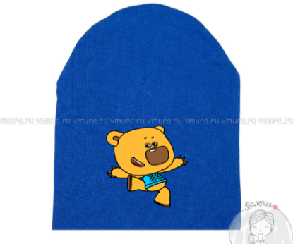 | Выбрать цвет | Выбрать размер | 216 | 155 |  | 0 | 0
 |  | Выбрать цвет | Выбрать размер | 216 | 155 |  | 0 | 0
 |  | Выбрать цвет | Выбрать размер | 216 | 155 |  | 0 | 0
 |  | Выбрать цвет | Выбрать размер | 216 | 155 |  | 0 | 0
 |  | Выбрать цвет | Выбрать размер | 216 | 155 |  | 0 | 0
Шапка "Лисичка" | 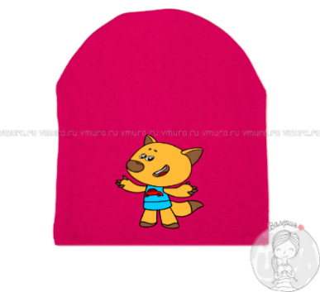 | Выбрать цвет | Выбрать размер | 216 | 155 |  | 0 | 0
 |  | Выбрать цвет | Выбрать размер | 216 | 155 |  | 0 | 0
 |  | Выбрать цвет | Выбрать размер | 216 | 155 |  | 0 | 0
 |  | Выбрать цвет | Выбрать размер | 216 | 155 |  | 0 | 0
 |  | Выбрать цвет | Выбрать размер | 216 | 155 |  | 0 | 0
Шапка "Лунтик" | 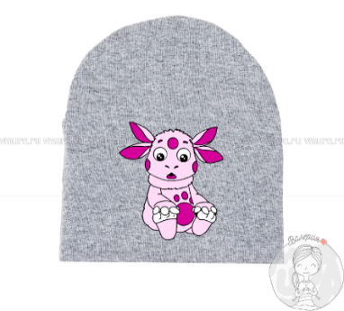 | Выбрать цвет | Выбрать размер | 216 | 155 |  | 0 | 0
 |  | Выбрать цвет | Выбрать размер | 216 | 155 |  | 0 | 0
 |  | Выбрать цвет | Выбрать размер | 216 | 155 |  | 0 | 0
 |  | Выбрать цвет | Выбрать размер | 216 | 155 |  | 0 | 0
 |  | Выбрать цвет | Выбрать размер | 216 | 155 |  | 0 | 0
Шапка "Человек паук" | 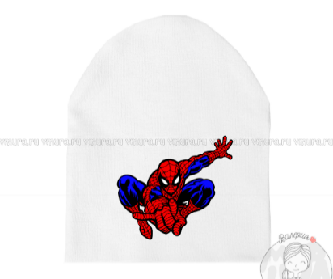 | Выбрать цвет | Выбрать размер | 216 | 155 |  | 0 | 0
 |  | Выбрать цвет | Выбрать размер | 216 | 155 |  | 0 | 0
 |  | Выбрать цвет | Выбрать размер | 216 | 155 |  | 0 | 0
 |  | Выбрать цвет | Выбрать размер | 216 | 155 |  | 0 | 0
 |  | Выбрать цвет | Выбрать размер | 216 | 155 |  | 0 | 0
Шапка "Папина радость" | 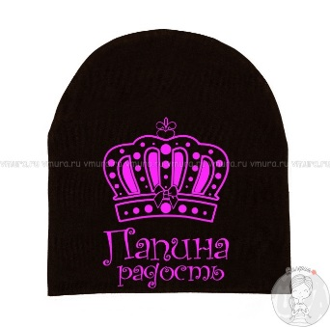 | Выбрать цвет | Выбрать размер | 216 | 155 |  | 0 | 0
 |  | Выбрать цвет | Выбрать размер | 216 | 155 |  | 0 | 0
 |  | Выбрать цвет | Выбрать размер | 216 | 155 |  | 0 | 0
 |  | Выбрать цвет | Выбрать размер | 216 | 155 |  | 0 | 0
 |  | Выбрать цвет | Выбрать размер | 216 | 155 |  | 0 | 0
Шапка "Мамина принцесса" | 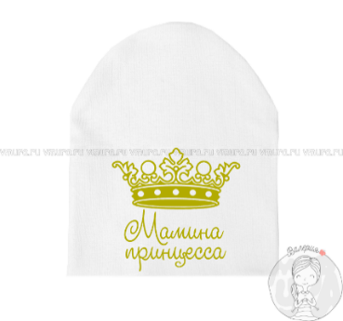 | Выбрать цвет | Выбрать размер | 216 | 155 |  | 0 | 0
 |  | Выбрать цвет | Выбрать размер | 216 | 155 |  | 0 | 0
 |  | Выбрать цвет | Выбрать размер | 216 | 155 |  | 0 | 0
 |  | Выбрать цвет | Выбрать размер | 216 | 155 |  | 0 | 0
 |  | Выбрать цвет | Выбрать размер | 216 | 155 |  | 0 | 0
Шапка "Princess" | 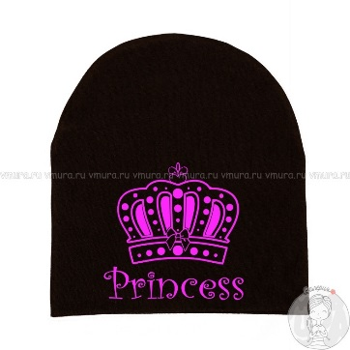 | Выбрать цвет | Выбрать размер | 216 | 155 |  | 0 | 0
 |  | Выбрать цвет | Выбрать размер | 216 | 155 |  | 0 | 0
 |  | Выбрать цвет | Выбрать размер | 216 | 155 |  | 0 | 0
 |  | Выбрать цвет | Выбрать размер | 216 | 155 |  | 0 | 0
 |  | Выбрать цвет | Выбрать размер | 216 | 155 |  | 0 | 0
Шапка "Робокар" | 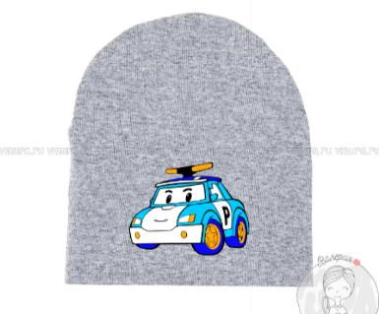 | Выбрать цвет | Выбрать размер | 216 | 155 |  | 0 | 0
 |  | Выбрать цвет | Выбрать размер | 216 | 155 |  | 0 | 0
 |  | Выбрать цвет | Выбрать размер | 216 | 155 |  | 0 | 0
 |  | Выбрать цвет | Выбрать размер | 216 | 155 |  | 0 | 0
 |  | Выбрать цвет | Выбрать размер | 216 | 155 |  | 0 | 0
Шапка "Голова единорога" |  | Выбрать цвет | Выбрать размер | 216 | 155 |  | 0 | 0
 |  | Выбрать цвет | Выбрать размер | 216 | 155 |  | 0 | 0
 |  | Выбрать цвет | Выбрать размер | 216 | 155 |  | 0 | 0
 |  | Выбрать цвет | Выбрать размер | 216 | 155 |  | 0 | 0
 |  | Выбрать цвет | Выбрать размер | 216 | 155 |  | 0 | 0
 |  |  |  |  |  | ИТОГО | 0 | 0

Выбрать цвет | Выбрать цвет | Выбрать размер
белый | белый | 42-44
розовый | серый | 46-48
малина | бирюза | 50-52
серый | синий | 54-56
черный | черный

